外部設計書 (2)
外部設計書 |  |  |  |  | 画面名 |  | マイページ |  |  |  |  | 作成者 | 金指雅人 |  |  | 更新者
 |  |  |  |  | システム名 |  | Mypage |  |  |  |  | 作成日 | 2022-06-08 |  |  | 更新日
 |  |  |  |  | 備考

 | 画面設計
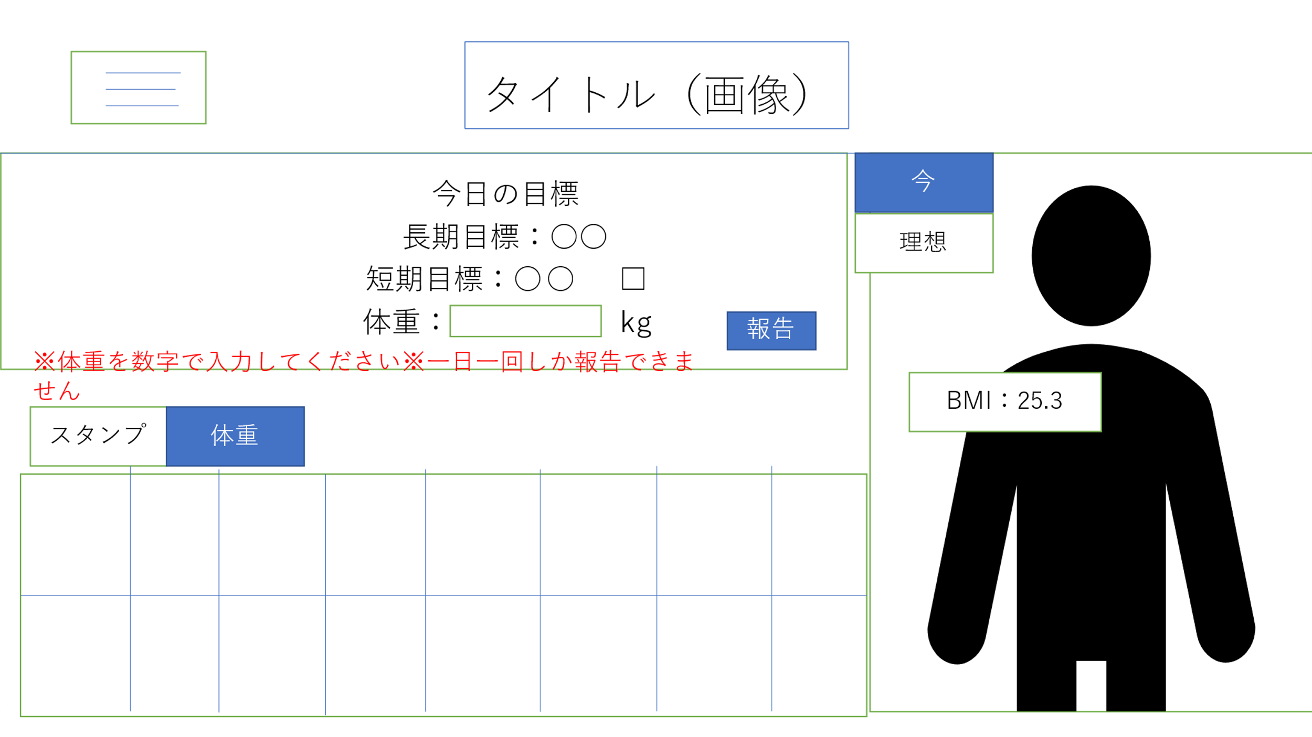

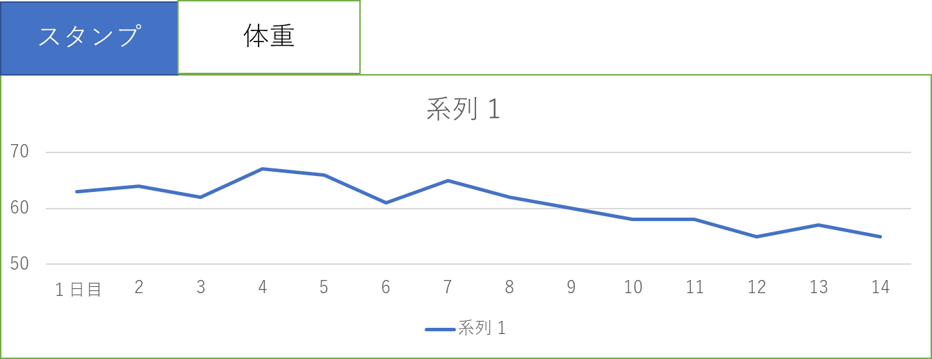

 | 機能設計

 |  | ページロード |  |  |  |  |  |  |  | 表の切り替え
 |  |  | ロード時に以下の処理を実行 |  |  |  |  |  |  |  | 体重推移と達成状況を切り替えるタブを用意（デフォルトは達成状況）
 |  |  | ログイン状態を判定し、ログイン状態であれば選択した長期目標、短期目標を表示、 |  |  |  |  |  |  |  | 選択したタブに応じて各表を表示する。
 |  |  | 現在の状態を反映したスタンプカード、体重推移表、アバターを表示する。

 |  | タイトルロゴ |  |  |  |  |  |  |  | メニューボタン
 |  |  | ロゴ画像をクリックするとマイページに飛べる（他のページと共通） |  |  |  |  |  |  |  | ページ左上のボタンを押すことで
 |  |  |  |  |  |  |  |  |  |  | ページ選択用のメニューが表示される
 |  | 提出 |  |  |  |  |  |  |  |  | 内容として
 |  |  | 上記記入欄の短期目標を達成したら☑、体重を記入 |  |  |  |  |  |  |  | ・登録情報の変更、更新
 |  |  | 「報告」ボタンを押すことでデータベースに保存、 |  |  |  |  |  |  |  | ・過去の活動実績
 |  |  | 長期目標を達成したらほめるページへ遷移 |  |  |  |  |  |  |  | のページへ移動する
 |  |  | 長期目標の達成、未達成にかかわらず短期目標設定画面へ遷移する。
 |  |  | 体重の入力がなければエラーメッセージを表示する。次の画面に進めない。
 |  |  | 体重が数字でないときにもエラーとして表示して進めない。
 |  |  | 一日一回より多く報告しようとするとエラーメッセージを表示する
 |  | アバター
 |  |  | 現在の身長、体重に合わせたBMI値に合わせて
 |  |  | アバターの体格を変更
 |  |  | 理想の時と現在のBMIを算出して表示する
 |  |  | 短期目標の達成数に応じてアバターの色が変化（スタンプ３個ごとに色が変化する）
 |  |  | （理想の状態と比較するために切り替えボタンを設置、理想の状態と現在のアバターを切り替えて表示する）
 |  |  | 登録画面にて挿入した顔写真を顔のところに表示する。
 |  |  | 顔写真のところを再度クリックすると写真を挿入する場面になって新しい顔写真を挿入できる。

 | 項目定義書

 | No |  | 物理名 | 論理名 |  | 画面型 |  | データ型 | min |  | max | DBテーブル |  | DBカラム | 備考
 |  | 1 | corptitle | タイトル |  | Link |  |  |  |  |  |  |  |  | 画像をリンクとして利用
 |  | 2 | menu_button | メニューボタン |  | Label
 |  | 3 | day_check | 短期目標達成 |  | checkbox |  | boolean |  |  |  | Day_report |  | Day_check
 |  | 4 | day_weight | 体重入力 |  | textbox |  | double |  |  |  | Day_report |  | Day_weight
 |  | 5 | report_button | 報告ボタン |  | submit
 |  | 6 | current_avater | 現在アバター |  | image |  |  |  |  |  |  |  |  | 現在と理想のアバターを切り替えて表示
 |  | 7 | ideal_avater | 理想アバター |  | image |  |  |  |  |  |  |  |  | 現在と理想のアバターを切り替えて表示
 |  | 8 | current_avater_button | アバター切り替えボタン(理想) |  | button
 |  | 9 | ideal_avater_button | アバター切り替えボタン（理想） |  | button
 |  | 10 | stamp | 目標達成度合い |  | image |  |  |  |  |  |  |  |  | スタンプカードと体重推移を切り替えて表示
 |  | 11 | weight_pass | 体重推移 |  | image |  |  |  |  |  |  |  |  | スタンプカードと体重推移を切り替えて表示
 |  | 12 | stamp_button | スタンプカード切り替えボタン |  | button
 |  | 13 | waight_pass_button | 体重推移切り替えボタン |  | button
 |  | 14
 |  | 15
 |  | 16
 |  | 17
 |  | 18

